Sheet1
运通汇问题处理汇总表

序号 | 流程模块 | 问题描述 | 业务部门 | 提问人 | 提问人电话 | 解决进度 | 备注
1 | 客户端会员注册 | 客户在注册运通汇的时候 客户姓名和出生年月日都要输入两次 如果先输入了姓名和生日 再去绑定车辆的话 出来的界面就又要输入生日姓名，能否操作简化 | 客服部 | 王书 | 13679044880 | 处理重复提交问题，9月15号处理完
2 | 供应商扫码记录 | 第三方供应商扫码记录，是否可以在后面显示操作人；不然无法统计操作数量，扫码人 | 客服部 | 王书 | 13679044880 | 9月8号处理完
3 | 会员消息模版 | 给客户发送提醒短信，设置好了，但是没有发送出去； | 客服部 | 王书 | 13679044880 | 9月11号处理完 | 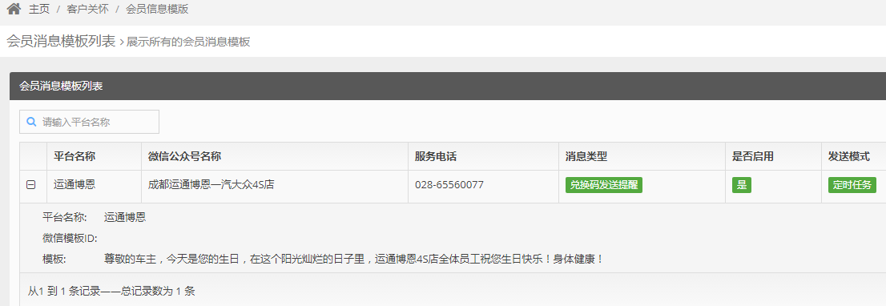
4 | 结算界面 | 由于车主和会员注册人（用车人）有可能不是同一人，手机号也不一致，选择会员界面需要添加底盘号或车主姓名，以便快速准确找到客户 | 财务部 | 凌楠 | 13550233918 | 9月15号处理完
5 | 卡券设置 | 制作好几种卡券后，需要根据不同活动发放卡券，但不同的活动赠送的卡券都是这里面的一种或几种，如何统计每个活动发放和使用的卡券种类和数量 | 客服部 | 曾娟 | 15002890304 | 9月15号处理完
6 | 会员管理条件参数 | 需要添加两个条件参数，“近一年消费金额”、“累计消费金额”、“服务类别”——（保养、维修、事故理赔、索赔、首保、召回、其他） | 客服部 | 曾娟 | 15002890304 | 9月18号处理完

